Hoja1
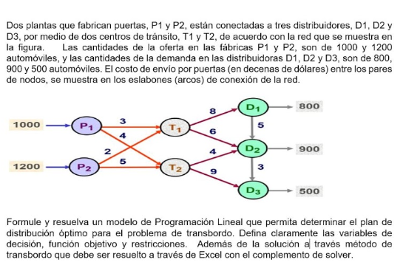

 | 1,3 | 1,4 | 2,3 | 2,4 | 3,5 | 3,6 | 4,6 | 4,7 | 5,6 | 6,7
V.D : | Xac | xad | Xbc | Xbd | xce | Xcf | Xdf | Xdg | Xef | Xfg
F.O: | 3 | 4 | 2 | 5 | 8 | 6 | 4 | 9 | 5 | 3
Restricciones
Oferta |  |  |  |  |  |  |  |  |  |  |  | SIGNO
O1 | 1 | 1 | 0 | 0 | 0 | 0 | 0 | 0 | 0 | 0 | = | 1000
O2 | 0 | 0 | 1 | 1 | 0 | 0 | 0 | 0 | 0 | 0 | = | 1200
Demanda
D1 | 0 | 0 | 0 | 0 | 0 | 0 | 0 | 1 | 0 | 1 | = | 500
Balanceo
T1 | 1 | 0 | 1 | 0 | -1 | -1 | 0 | 0 | 0 | 0 | = | 0
T2 | 0 | 1 | 0 | 1 | 0 | 0 | -1 | -1 | 0 | 0 | = | 0
T3 | 0 | 0 | 0 | 0 | 1 | 1 | 0 | 0 | -1 | 0 | = | 800
T4 | 0 | 0 | 0 | 0 | 0 | 1 | 1 | 0 | 1 | -1 | = | 900

Solución
V.D : | 0 | 1000 | 800 | 400 | 800 | 0 | 1400 | 0 | 0 | 500
F.O: | 21100
Restricciones
Oferta
O1 | 1000
O2 | 1200
Demanda
D3 | 500
Balanceo
T1 | 0
T2 | 0
T3 | 800
T4 | 900

